fakturatie
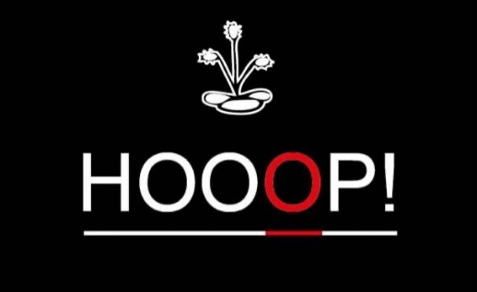

Een initiatief van Lionsclub Hoogstraten Markland
De opbrengsten van onze ginverkoop gaat integraal naar onze sociale doelen.
Wenst u meer informatie? Zie: |  | https://lionshoogstraten.peepl.be/nl/site/wat-doen-wij

HOOOP! VZW |  |  |  |  |  |  | BESTELBON
p/a Henningenlaan 10 |  |  | Naam klant:
2990 Wuustwezel |  |  | Adres klant:
BTW-Nr.: BE0 768.431.228 |  |  | Postcode + gemeente:
IBAN: BE81 0019 0627 5524 |  |  | Email klant:

Bestelreferentie Klant |  | Bestelnummer | Ref. HOOOP! |  | Besteldatum |  | BTW-nummer klant
 |  |  |  |  | 2025-11-13

OMSCHRIJVING |  |  |  | Aantal | Eenheidsprijs |  | Totaalbedrag
 |  |  |  |  | excl. BTW | Incl. BTW | excl. BTW | Incl. BTW
Apero Ho0,0p 0 % aankoop bij afname 0-12 flessen (500 ML) |  |  |  |  | 0.00 | 0.00 | 0.00 | 0.00

Apero Ho0,0p 0 % aankoop bij afname 13-24 flessen (500 ML) |  |  |  |  | 17.92 | 19.00 | 0.00 | 0.00

Apero Ho0,0p 0 % aankoop bij afname vanaf 25 flessen (500 ML) |  |  |  |  | 16.04 | 17.00 | 0.00 | 0.00

Hooop! Gin aankoop per fles bij afname 0-12 flessen (700 ML) |  |  |  |  | 36.36 | 44.00 | 0.00 | 0.00

Hooop! Gin aankoop per fles bij afname 13 - 24 flessen (700 ML) |  |  |  |  | 33.06 | 40.00 | 0.00 | 0.00

Hooop! Gin aankoop per fles bij afname vanaf 25 flessen (700 ML) |  |  |  |  | 31.40 | 38.00 | 0.00 | 0.00

Hooop! Gin aankoop per fles Limited Edition (4500 ML) |  |  |  |  | 371.90 | 450.00 | 0.00 | 0.00
 |  |  |  |  | Totaal EUR |  | 0.00 | 0.00

 | Maatstaf van heffing |  | BTW % | BTW-bedrag |  | Totaal factuurbedrag

 | 0.00 |  | 21% | 0.00 |  | 0.00 |  | EUR
 | 0.00 |  | 6% | 0.00
Alle facturen zijn betaalbaar binnen de 14 dagen na factuurdatum. Alle klachten en betwistingen moeten schriftelijk en aangetekend
worden verstuurd binnen de 8 dagen na ontvangst van onze factuur, dit alles op straffe van nietigheid. Bij gebreke aan tijdige betaling
zal van rechtswege en zonder ingebrekestelling een verwijlinterest verschuldigd zijn van 1% per begonnen maand vanaf factuurdatum
tot datum van betaling en een forfaitaire schadevergoeding van 10% van het factuurbedrag met een minimum van 250,00 euro.
Tevens zullen de eventuele gerechts- en andere bijkomende kosten worden teruggevorderd. In geval van betwisting zullen uitsluitend
de rechtbanken van Antwerpen bevoegd zijn.

